登录Login
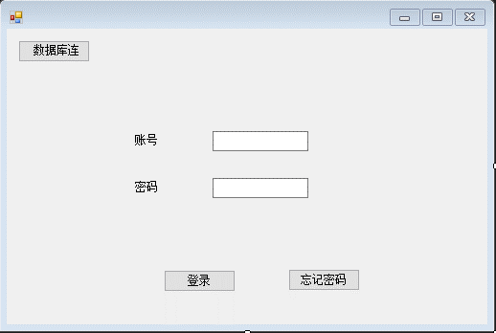
元素 | 类型 | 控件名 | 字段 | 备注
数据库连接 | 按钮 | Button | BtnToDBCon | 跳转到数据库连接界面
账号输入框 | 文本输入框 | TextBox | TextLoginUser | 输入账号
密码输入框 | 文本输入框 | TextBox | TextLoginPwd | 输入密码
登录 | 按钮 | Button | BtnLogin | 点击登录
忘记密码 | 按钮 | Button | BtnFgPwd | 跳转到忘记密码界面

数据库连接DBConn
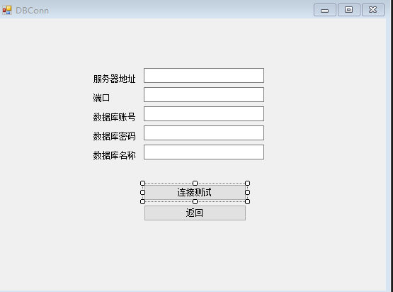
元素 | 类型 | 控件名 | 字段 | 备注
服务器地址输入框 | 文本输入框 | TextBox | TextDBServer
端口输入框 | 文本输入框 | TextBox | TextDBPort
数据库账号输入框 | 文本输入框 | TextBox | TextDBUser
数据库密码输入框 | 文本输入框 | TextBox | TextDBPwd
数据库名称输入框 | 文本输入框 | TextBox | TextDBName
登录按钮 | 按钮 | Button | BtnDBConn | 测试连接
返回按钮 | 按钮 | Button | BtnDBBack | 返回到登陆界面

忘记密码FGPwd
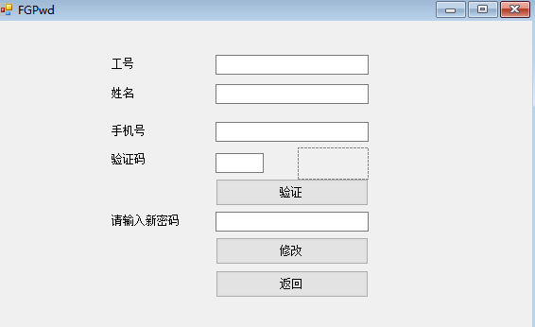
元素 | 类型 | 控件名 | 字段 | 备注
账号输入框 | 文本输入框 | TextBox | TextFGUser | 输入账号
姓名输入框 | 文本输入框 | TextBox | TextFGName | 输入姓名
手机号输入框 | 文本输入框 | TextBox | TextFGPhone | 输入手机号
验证码输入框 | 文本输入框 | TextBox | TextFGCaptcha | 输入验证码
验证码显示 | 图片 | PictureBox | PhotoFGCaptcha | 显示验证码
验证按钮 | 按钮 | Button | BtnFGVerify
字段提示显示 | 字段 | Lable | LabelFGPassword
新密码输入框 | 文本输入框 | TextBox | TextFGPwd
修改按钮 | 按钮 | Button | BtnFGAlter
返回按钮 | 按钮 | Button | BtnFGBack

